상품제안서
노브랜드 여권케이스 | 상품코드: F03305

 |  |  |  |  |  |  | 02-412-0044 | www.easy1.co.kr
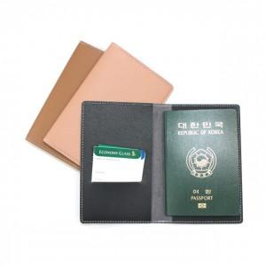

【상세/제작정보】 | <p><b><span style="font-size: 12pt;">* 배송비- 한박스 60개 / 5000원별도</span></b></p><p><b><span style="font-size: 12pt;">* 금형사이즈 - 30*30 / 45000원별도</span></b></p>

【인쇄/포장옵션】 | 불박 / 포장지포장

【공급단가】 | 수량 | 100~ | 300~ | 500~ | 1,000~ | 3,000~
*VAT별도 | 단가 | 2,700원 | 2,590원 | 2,530원 | 2,470원 | 2,420원

【상품 URL】 | https://easy1.co.kr:443/src/goods_detail.php?gdno=3305

